关系图
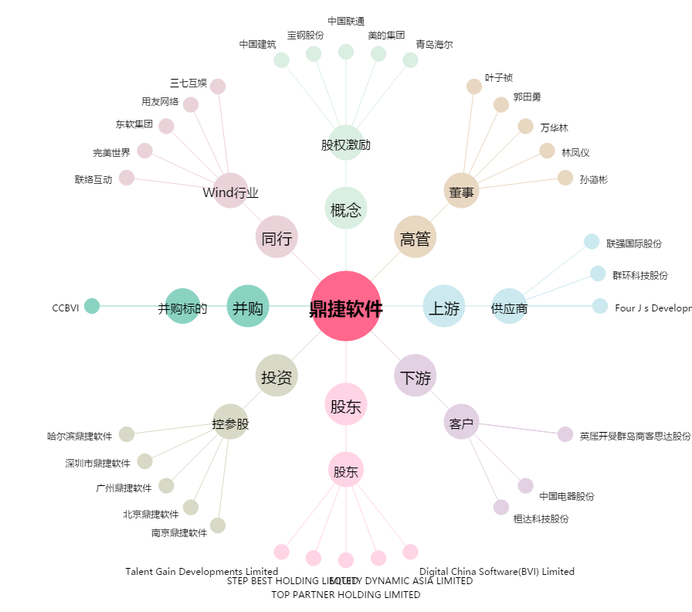
鼎捷软件[300378.SZ] - 关系概览图

